Hoja1
PROBLEMA 6 |  |  |  |  |  | PROBLEMA 2

 |  |  |  |  |  |  |  |  | Edad | Votacion
 |  |  |  |  |  |  |  | CiudadanoX | <=17 años | No vota
 |  |  |  |  |  |  |  | CiudadanoY | >=18 años | Si vota

 | LUGARES | KM | COSTO | TOTAL
LA TORTUGA | Mexico | 750 | 1500 | 3000
 | P.V | 800 | 1600 | 3200 |  | PROBLEMA 3
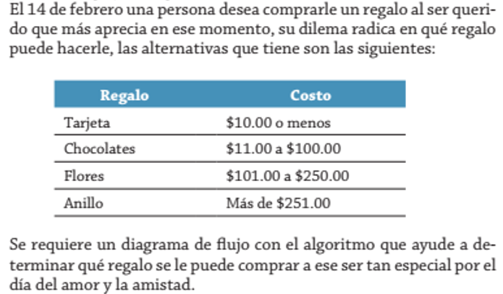
 | Acapulco | 1200 | 2400 | 4800
 | Cancun | 1800 | 3600 | 7200
 | Precio/Kilometro |  | 2

Problema 7

 | Variables
 | Articulo | Porcentajes | Costo | Descuento | Total
 | <100 | 10% | 50 | 5 | 45
 | >100 y <200 | 12% | 40 | 4.8 | 35.2
 | >=200 | 15% | 30 | 4.5 | 25.5 | PROBLEMA 4

PROBLEMA 8

 |  | Nombres | Edad |  |  |  | Trabajador | Hora/Semn | Horas Excedidas | Pago/Hora | Total
 | persona1 | Manuel | 14 |  |  |  | X | 40 | 2 | 16 | 640
 | persona2 | Jean Marco | 15 |  |  |  | Sueldo Semanal |  |  |  | 704
 | persona3 | Paulina | 17
 | persona1 | Manuel | 15
 | persona2 | Jean Marco | 16 |  |  | PROBLEMA 5
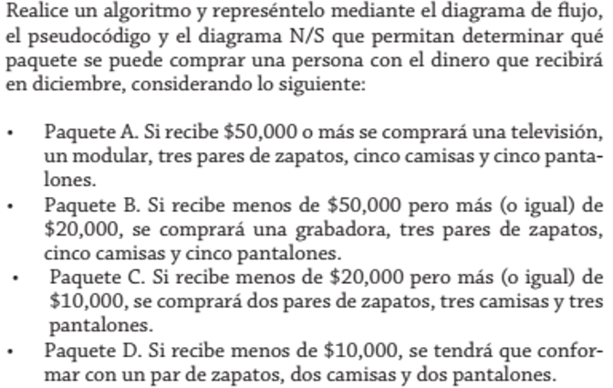
 | persona3 | Paulina | 19

PROBLEMA 9

 | Autobus | # Alumnos | Costo | #Alumnos | Total
 | Tarifa 1 | <20 | 70 | 15 | 70
 | Tarifa 2 | >=20 y <=49 | 40 | 35 | 40
 | Tarifa 3 | >=50 y <100 | 35 | 55 | 35
 | Tarifa 5 | >=100 | 20 | 100 | 20

PROBLEMA 10 |  |  |  |  |  |  |  | Compra | Dinero
 |  |  |  |  |  |  |  | Paquete A | >=$50000
 |  |  |  |  |  |  |  | Paquete B | >=$20000 y <$50000
 |  |  |  |  |  |  |  | Paquete C | >=$10000 y <$20000
 |  |  |  |  |  |  |  | Paquete D | <$10000

 |  |  |  |  |  | PROBLEMA 1

Aniguedad | Bono
1 año | $100
2 años | $200
3 años | $300
4 años | $400
5 años | $500
>5años | $1000

 |  |  |  |  |  |  |  | Variables
 |  |  |  |  |  |  |  | Vacuna | Edad | Sexo
 |  |  |  |  |  |  |  | Tipo A | >16 y <69 | M
 |  |  |  |  |  |  |  | Tipo B | >16 y <69 | F
 |  |  |  |  |  |  |  | Tipo C | >70años | Mixto

